TILS įplaukos (pagal srautus)
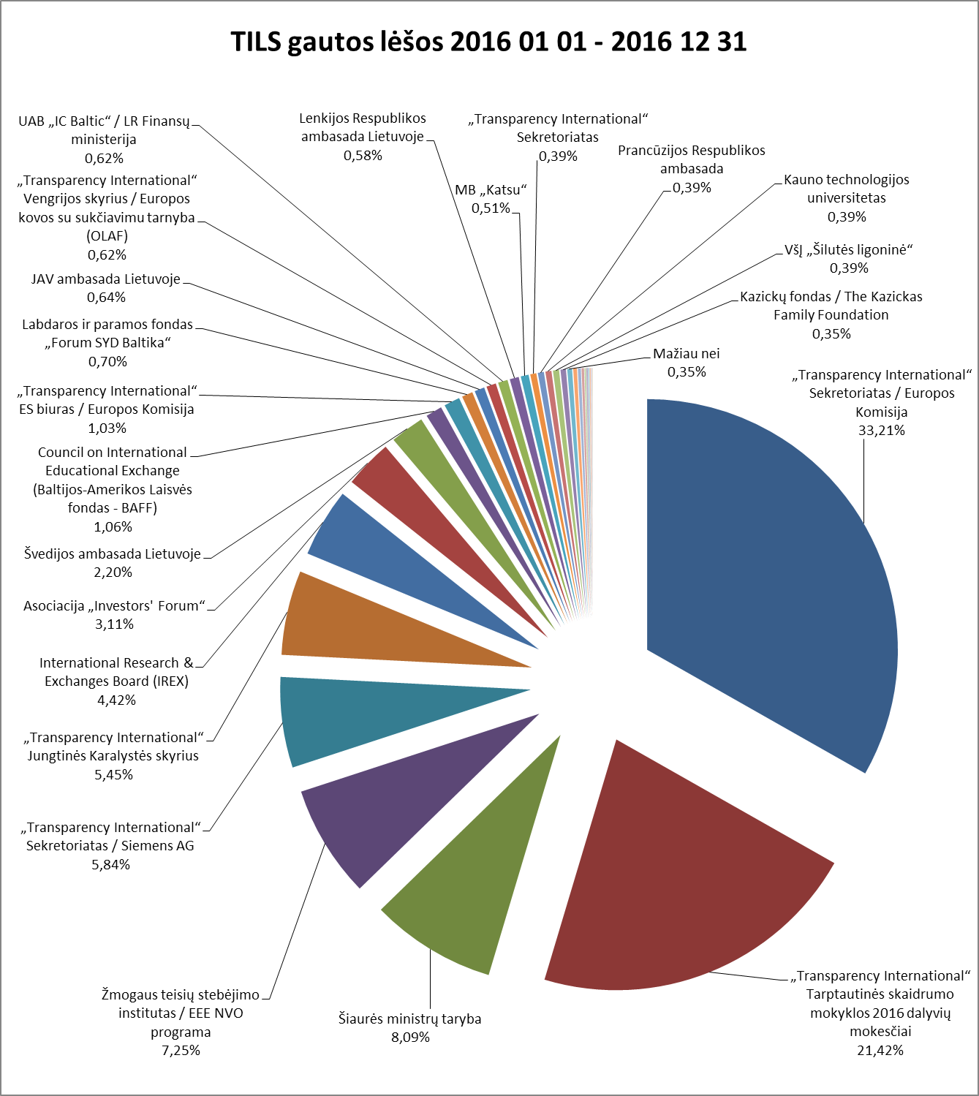

TILS 2016 M. SAUSIO 1 D. - 2016 GRUODŽIO 31 D. GAUTOS LĖŠOS

 | Įplaukos, EUR | Procentinė dalis
PROJEKTINĖS LĖŠOS
„Transparency International“ Sekretoriatas / Europos Komisija | 85,322.60 | 33.21%
Šiaurės ministrų taryba | 20,789.27 | 8.09%
Žmogaus teisių stebėjimo institutas / EEE NVO programa | 18,631.02 | 7.25%
„Transparency International“ Sekretoriatas / Siemens AG | 15,000.00 | 5.84%
„Transparency International“ Jungtinės Karalystės skyrius | 12,000.00 | 4.67%
Švedijos ambasada Lietuvoje | 5,641.45 | 2.20%
Council on International Educational Exchange (Baltijos-Amerikos Laisvės fondas - BAFF) | 2,727.44 | 1.06%
JAV ambasada Lietuvoje | 1,655.95 | 0.64%
Lenkijos Respublikos ambasada Lietuvoje | 1,500.00 | 0.58%
„Transparency International“ Sekretoriatas | 1,000.00 | 0.39%
Prancūzijos Respublikos ambasada | 1,000.00 | 0.39%
Kazickų fondas / The Kazickas Family Foundation | 893.42 | 0.35%
Viso projektinių lėšų: | 166,161.15 | 64.67%
NEPROJEKTINĖS LĖŠOS
„Transparency International“ Tarptautinės skaidrumo mokyklos 2016 dalyvių mokesčiai | 55,027.97 | 21.42%
International Research & Exchanges Board (IREX) | 11,350.49 | 4.42%
Asociacija „Investors‘ Forum“ | 8,000.00 | 3.11%
„Transparency International“ ES biuras / Europos Komisija | 2,640.00 | 1.03%
„Transparency International“ Jungtinės Karalystės skyrius | 2,000.00 | 0.78%
Labdaros ir paramos fondas „Forum SYD Baltika“ | 1,800.00 | 0.70%
„Transparency International“ Vengrijos skyrius / Europos kovos su sukčiavimu tarnyba (OLAF) | 1,600.00 | 0.62%
UAB „IC Baltic“ / LR Finansų ministerija | 1,592.91 | 0.62%
MB „Katsu“ | 1,300.00 | 0.51%
Kauno technologijos universitetas | 1,000.00 | 0.39%
VšĮ „Šilutės ligoninė“ | 1,000.00 | 0.39%
VšĮ „Pilietiškumo, demokratijos ir teisės programų centras“ | 800.00 | 0.31%
TILS skirtas gyventojų pajamų mokestis | 617.55 | 0.24%
IBF International Consulting / Europos Komisija | 500.00 | 0.19%
Tauragės rajono savivaldybės administracija | 400.00 | 0.16%
Kitos TILS uždirbtos lėšos | 242.00 | 0.09%
Aukos (fizinių asmenų) | 234.00 | 0.09%
Vilniaus dizaino kolegija | 200.00 | 0.08%
Policijos departamentas prie Vidaus reikalų ministerijos | 187.50 | 0.07%
Vilkaviškio miesto vietos veiklos grupė | 110.00 | 0.04%
UAB „Vox vera“ | 90.00 | 0.04%
VšĮ „Geros valios projektai“ | 69.32 | 0.03%
Viso neprojektinių lėšų: | 90,761.74 | 35.33%
Viso gauta lėšų: | 256,922.89

TILS įplaukos (bendras)
TILS gautos lėšos 2016 01 01 - 2016 12 31

TILS 2016 M. SAUSIO 1 D. - 2016 GRUODŽIO 31 D. GAUTOS LĖŠOS

 | Įplaukos, EUR | Procentinė dalis
„Transparency International“ Sekretoriatas / Europos Komisija | 85,322.60 | 33.21%
„Transparency International“ Tarptautinės skaidrumo mokyklos 2016 dalyvių mokesčiai | 55,027.97 | 21.42%
Šiaurės ministrų taryba | 20,789.27 | 8.09%
Žmogaus teisių stebėjimo institutas / EEE NVO programa | 18,631.02 | 7.25%
„Transparency International“ Sekretoriatas / Siemens AG | 15,000.00 | 5.84%
„Transparency International“ Jungtinės Karalystės skyrius | 14,000.00 | 5.45%
International Research & Exchanges Board (IREX) | 11,350.49 | 4.42%
Asociacija „Investors' Forum“ | 8,000.00 | 3.11%
Švedijos ambasada Lietuvoje | 5,641.45 | 2.20%
Council on International Educational Exchange (Baltijos-Amerikos Laisvės fondas - BAFF) | 2,727.44 | 1.06%
„Transparency International“ ES biuras / Europos Komisija | 2,640.00 | 1.03%
Labdaros ir paramos fondas „Forum SYD Baltika“ | 1,800.00 | 0.70%
JAV ambasada Lietuvoje | 1,655.95 | 0.64%
„Transparency International“ Vengrijos skyrius / Europos kovos su sukčiavimu tarnyba (OLAF) | 1,600.00 | 0.62%
UAB „IC Baltic“ / LR Finansų ministerija | 1,592.91 | 0.62%
Lenkijos Respublikos ambasada Lietuvoje | 1,500.00 | 0.58%
MB „Katsu“ | 1,300.00 | 0.51%
„Transparency International“ Sekretoriatas | 1,000.00 | 0.39%
Prancūzijos Respublikos ambasada | 1,000.00 | 0.39%
Kauno technologijos universitetas | 1,000.00 | 0.39%
VšĮ „Šilutės ligoninė“ | 1,000.00 | 0.39%
Kazickų fondas / The Kazickas Family Foundation | 893.42 | 0.35%
VšĮ „Pilietiškumo, demokratijos ir teisės programų centras“ | 800.00 | 0.31%
TILS skirtas gyventojų pajamų mokestis | 617.55 | 0.24%
IBF International Consulting / Europos Komisija | 500.00 | 0.19%
Tauragės rajono savivaldybės administracija | 400.00 | 0.16%
Kitos TILS uždirbtos lėšos | 242.00 | 0.09%
Aukos (fizinių asmenų) | 234.00 | 0.09%
Vilniaus dizaino kolegija | 200.00 | 0.08%
Policijos departamentas prie Vidaus reikalų ministerijos | 187.50 | 0.07%
Vilkaviškio miesto vietos veiklos grupė | 110.00 | 0.04%
UAB „Vox vera“ | 90.00 | 0.04%
VšĮ „Geros valios projektai“ | 69.32 | 0.03%
Viso gauta lėšų: | 256,922.89

